スクリーニング
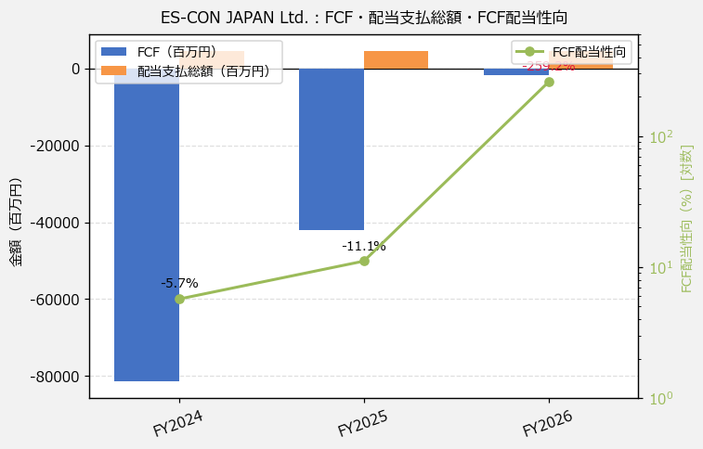
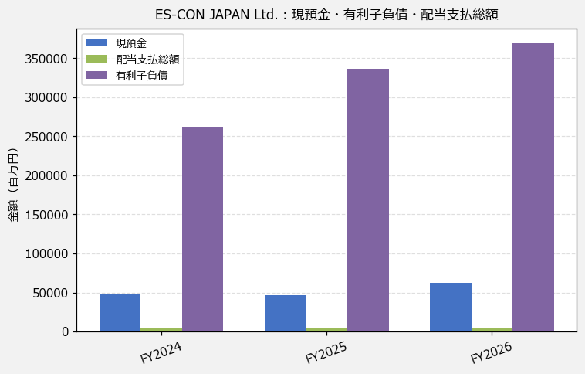
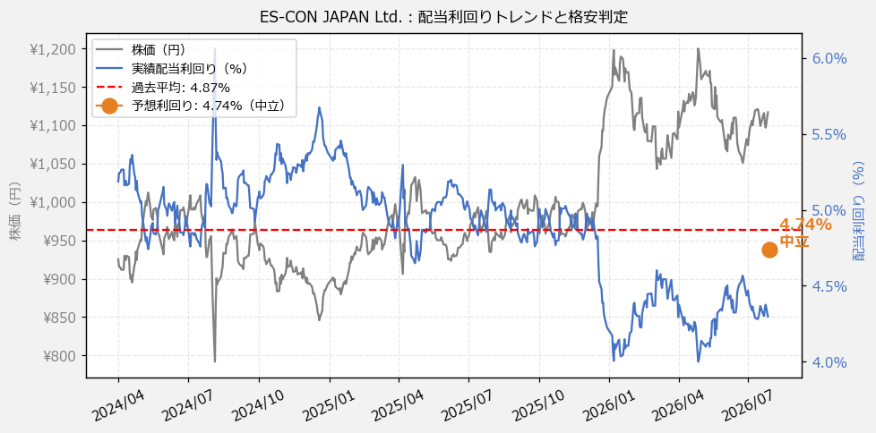
ES-CON JAPAN Ltd.（8892） 財務スクリーニング 2026/07/29

現在株価（円） | ¥1,118
予想DPS（円） | ¥53
予想配当利回り | 4.74%

指標 | FY2024 | FY2025 | FY2026 | CAGR（3年）
EPS（円） | 102.52 | 116.73 | 127.14 | +11.4%
DPS実績（円） | 48.00 | 48.00 | 48.00 | +0.0%
EPS配当性向[%] | 46.8 | 41.1 | 37.8 | —
FCF（百万円） | -81,458.0 | -42,058.0 | -1,802.0 | —
FCF配当性向[%] | -5.7 | -11.1 | -259.2 | —
有利子負債（百万円） | 262,856.0 | 336,394.0 | 369,768.0 | +18.6%
現預金（百万円） | 48,910.0 | 46,802.0 | 62,873.0 | +13.4%
ネットキャッシュ（百万円） | -213,946.0 | -289,592.0 | -306,895.0 | —
グロス配当余裕[年] | 10.5 | 10.0 | 13.5 | —
ネット配当余裕[年] | -46.0 | -62.1 | -65.7 | —

【短信入力】
現預金（百万円） | 48,910.0 | 46,802.0 | 62,873.0
配当支払総額（百万円） | 4,648.0 | 4,661.0 | 4,670.0

